แม่กวง ปตร.7R-LMC
 | โครงการสอบเทียบอาคารชลประทาน
 | สำนักบริหารจัดการน้ำและอุทกวิทยา กรมชลประทาน
 | (งบประมาณเงินทุนหมุนเวียนเพื่อการชลประทาน ปี 2557)

1 | ข้อมูลทางกายภาพ
 | 1.1 ข้อมูลระบบส่งน้ำที่ตั้งของอาคาร
 | - ข้อมูลทั่วไปของอาคาร |  | ปตร.ปากคลอง 7R-LMC |  |  | อาคาร
 | - โครงการ |  | โครงการส่งน้ำและบำรุงรักษา แม่กวง
 | - ตำแหน่งที่ตั้ง กม. |  | 45+358.98 |  |  | คลองสายใหญ่
 | อำเภอ |  | บ้านธิ |  |  | จังหวัด | ลำพูน
 | - พิกัด |  | N 18º40.045' |  | E 099º10.337'
 | - ลักษณะคลอง |  | ÿ คลองดิน |  | ÿ คลอดดาดคอนกรีต

 | 1.2 ข้อมูลอาคาร
 | - ชื่ออาคาร
 | - ประเภทบาน ÿ ประตูระบายน้ำบานตรง (Sluice gate) |  |  |  |  | 2 | บาน
 |  |  | ขนาดบาน | กว้าง |  | 1.20 | เมตร
 |  |  |  | สูง |  | - | เมตร
 | - ระดับพื้น Inlet |  |  |  |  | - | เมตร (ร.ท.ก.)
 | - ระดับพื้น Outlet |  |  |  |  | - | เมตร (ร.ท.ก.)
 | - ระดับพื้นธรณีอาคาร |  |  |  |  | 1.00 | เมตร (ร.ส.ม.)
 | - ปริมาณน้ำไหลผ่านสูงสุด |  |  |  |  | - | ลูกบาศก์เมตร/วินาที
 | - รัศมีความโค้งของบาน (สำหรับบานโค้ง) |  |  |  |  | - | เมตร

 | 1.3 รูปภาพอาคารชลประทาน
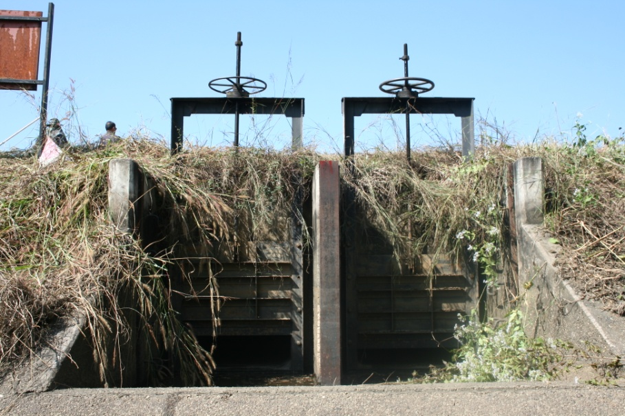

2 | ข้อมูลการสอบเทียบอาคารชลประทาน
 | ÿ ประตูระบายน้ำบานตรง (Sluice gate)
 | ÿ การไหลแบบอิสระ (Free flow)
 | สูตรการคำนวนสอบเทียบอาคาร

 | เมื่อ | Q = ปริมาณน้ำผ่านอาคาร (ลบ.ม./วินาที)
 |  | C = สัมประสิทธิ์ปริมาณน้ำเมื่อการไหลเป็นแบบอิสระ
 |  | L = ความกว้างของช่องประตูระบาย (เมตร)
 |  | Go = การเปิดบาน (เมตร)
 |  | H = ระดับน้ำด้านหน้าประตู - ระดับน้ำด้านท้ายประตู (เมตร)
 |  | g = ความเร่งเนื่องจากแรงโน้มถ่วง (เมตร/วินาที)

ที่ | ระดับน้ำ | ระดับ | H |  | ระยะเปิดบาน | Q | H/Go | Cd
 | ด้านเหนือน้ำ | ธรณี |  |  | (Go)
 | ม.(รทก./รสม.) | ม.(รทก./รสม.) |  |  | ม. | ลบ.ม./วินาที
1 | 2.58 | 1.00 | 1.58 | 5.5730 | 0.06 | 0.116 | 26.383 | 0.145
2 | 2.56 | 1.00 | 1.56 | 5.5377 | 0.12 | 0.297 | 13.025 | 0.186
3 | 2.54 | 1.00 | 1.54 | 5.5022 | 0.18 | 0.525 | 8.572 | 0.221
4 | 2.54 | 1.00 | 1.54 | 5.5022 | 0.24 | 0.740 | 6.429 | 0.233
5 | 2.54 | 1.00 | 1.54 | 5.5022 | 0.30 | 0.930 | 5.143 | 0.235

สอบเทียบอาคาร ปตร.ปากคลอง 7R - LMC โครงการ ส่งน้ำและบำรุงรักษา แม่กวง

3 | ข้อมูลการเปิดบานในระดับต่างๆ

ที่ | ระดับน้ำ | ระดับธรณี | H | ระยะเปิดบาน | H/Go | Cd | ปริมาณน้ำไหลผ่าน
 | ด้านเหนือน้ำ |  |  | (Go)
 | ม.(รทก./รสม.) | ม.(รทก./รสม.) |  | ม. |  |  | ลบ.ม./วินาที
1 | 2.58 | 1.00 | 1.58 | 0.06 | 26.383 | 0.140 | 0.1124
2 | 2.56 | 1.00 | 1.56 | 0.12 | 13.025 | 0.199 | 0.3172
3 | 2.54 | 1.00 | 1.54 | 0.18 | 8.572 | 0.218 | 0.5193
4 | 2.54 | 1.00 | 1.54 | 0.24 | 6.429 | 0.228 | 0.7223
5 | 2.54 | 1.00 | 1.54 | 0.30 | 5.143 | 0.234 | 0.9253

หมายเหตุ สามารถนำไปใช้คำนวณในการยกบานระบายที่ระดับต่างๆ โดยป้อนข้อมูลระดับด้านเหนือน้ำและระดับที่ต้องการยกบาน
 | จะสามารถทราบปริมาณน้ำไหลผ่านอาคารได้ (กรอกข้อมูลในช่องว่างเท่านั้น ยกเว้นช่องสีทึบ)

